CollectiveAccess
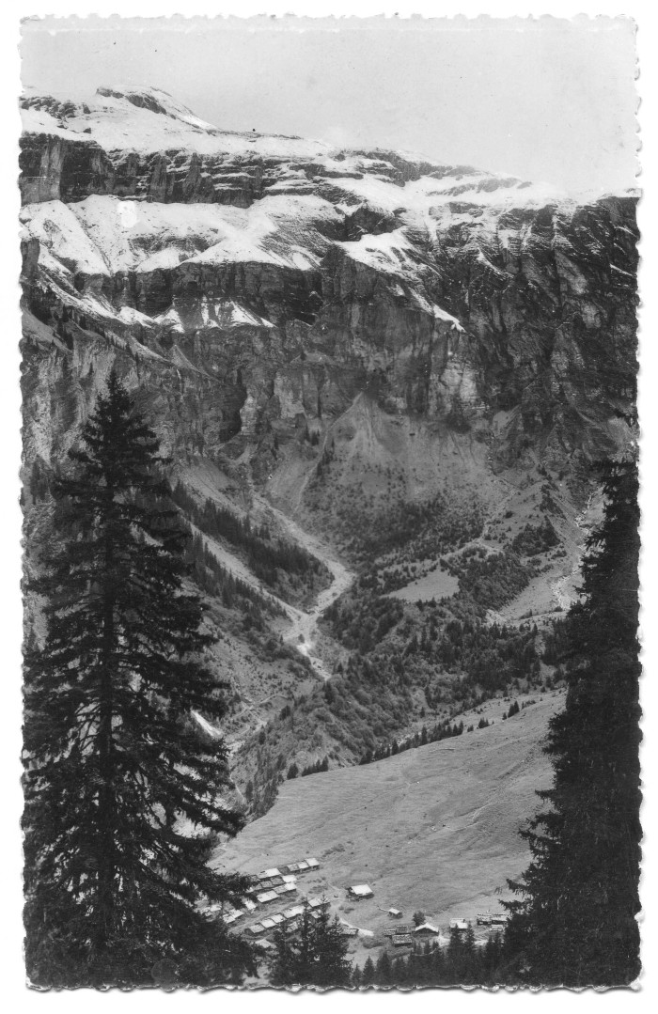
Image | Object | Description | Date
 | Carte Postale chalets des Fonts (51-001) | Carte Postale chalets des Fonts
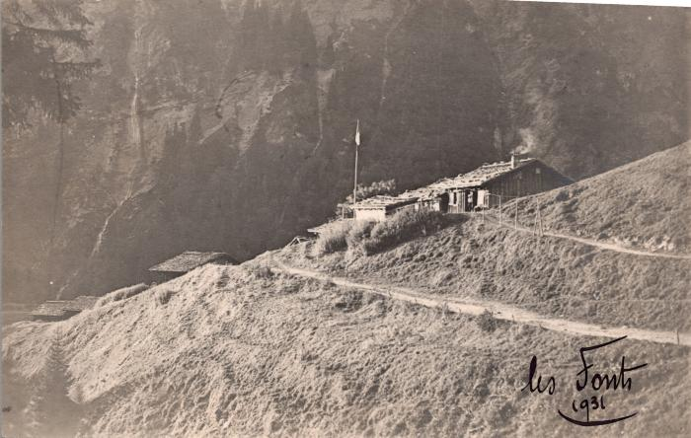 | Les chalets des Fonts, 1932 (2-1485) | Les chalets des Fonts, 1932
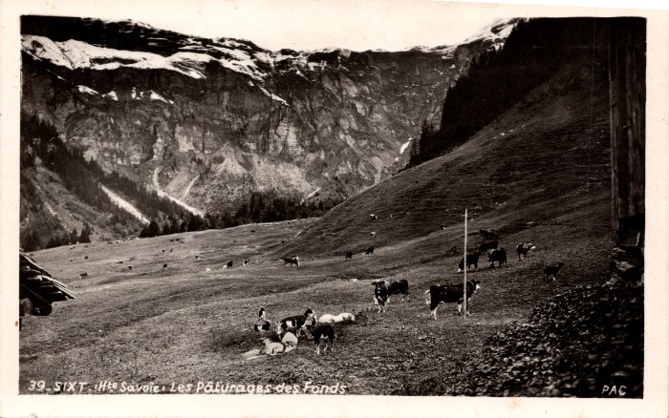 | Les pâturages des Fonts - 1947 (2-1205) | Les pâturages des Fonts -1947
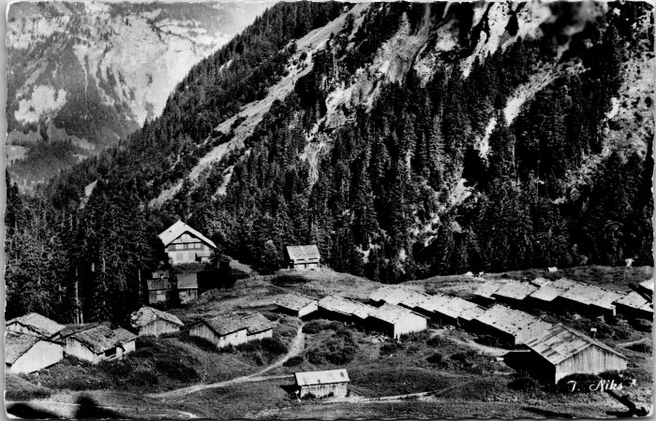 | Photo des chalets des Fonts (2-4211) | Photo des chalets des Fonts

